SPD_TABELECTRICO
 | REPORTE FOTOGRÁFICO - SPD y Tableros Eléctricos
Nombre de la Estacion: | HUAURA
Nombre de Localidad: | HUAURA
Fecha: | 26/03/2026 - 26/03/2026
Direccion: | AV. CORONEL PORTILLO N? 428 / Referencia antigua Panamericana
ID site: | CAC PRONATEL HUAURA
CRQ: | CRQ000000045179
Sticker Año mantenimiento |  |  | Letrero de Localidad beneficiaria o GPS
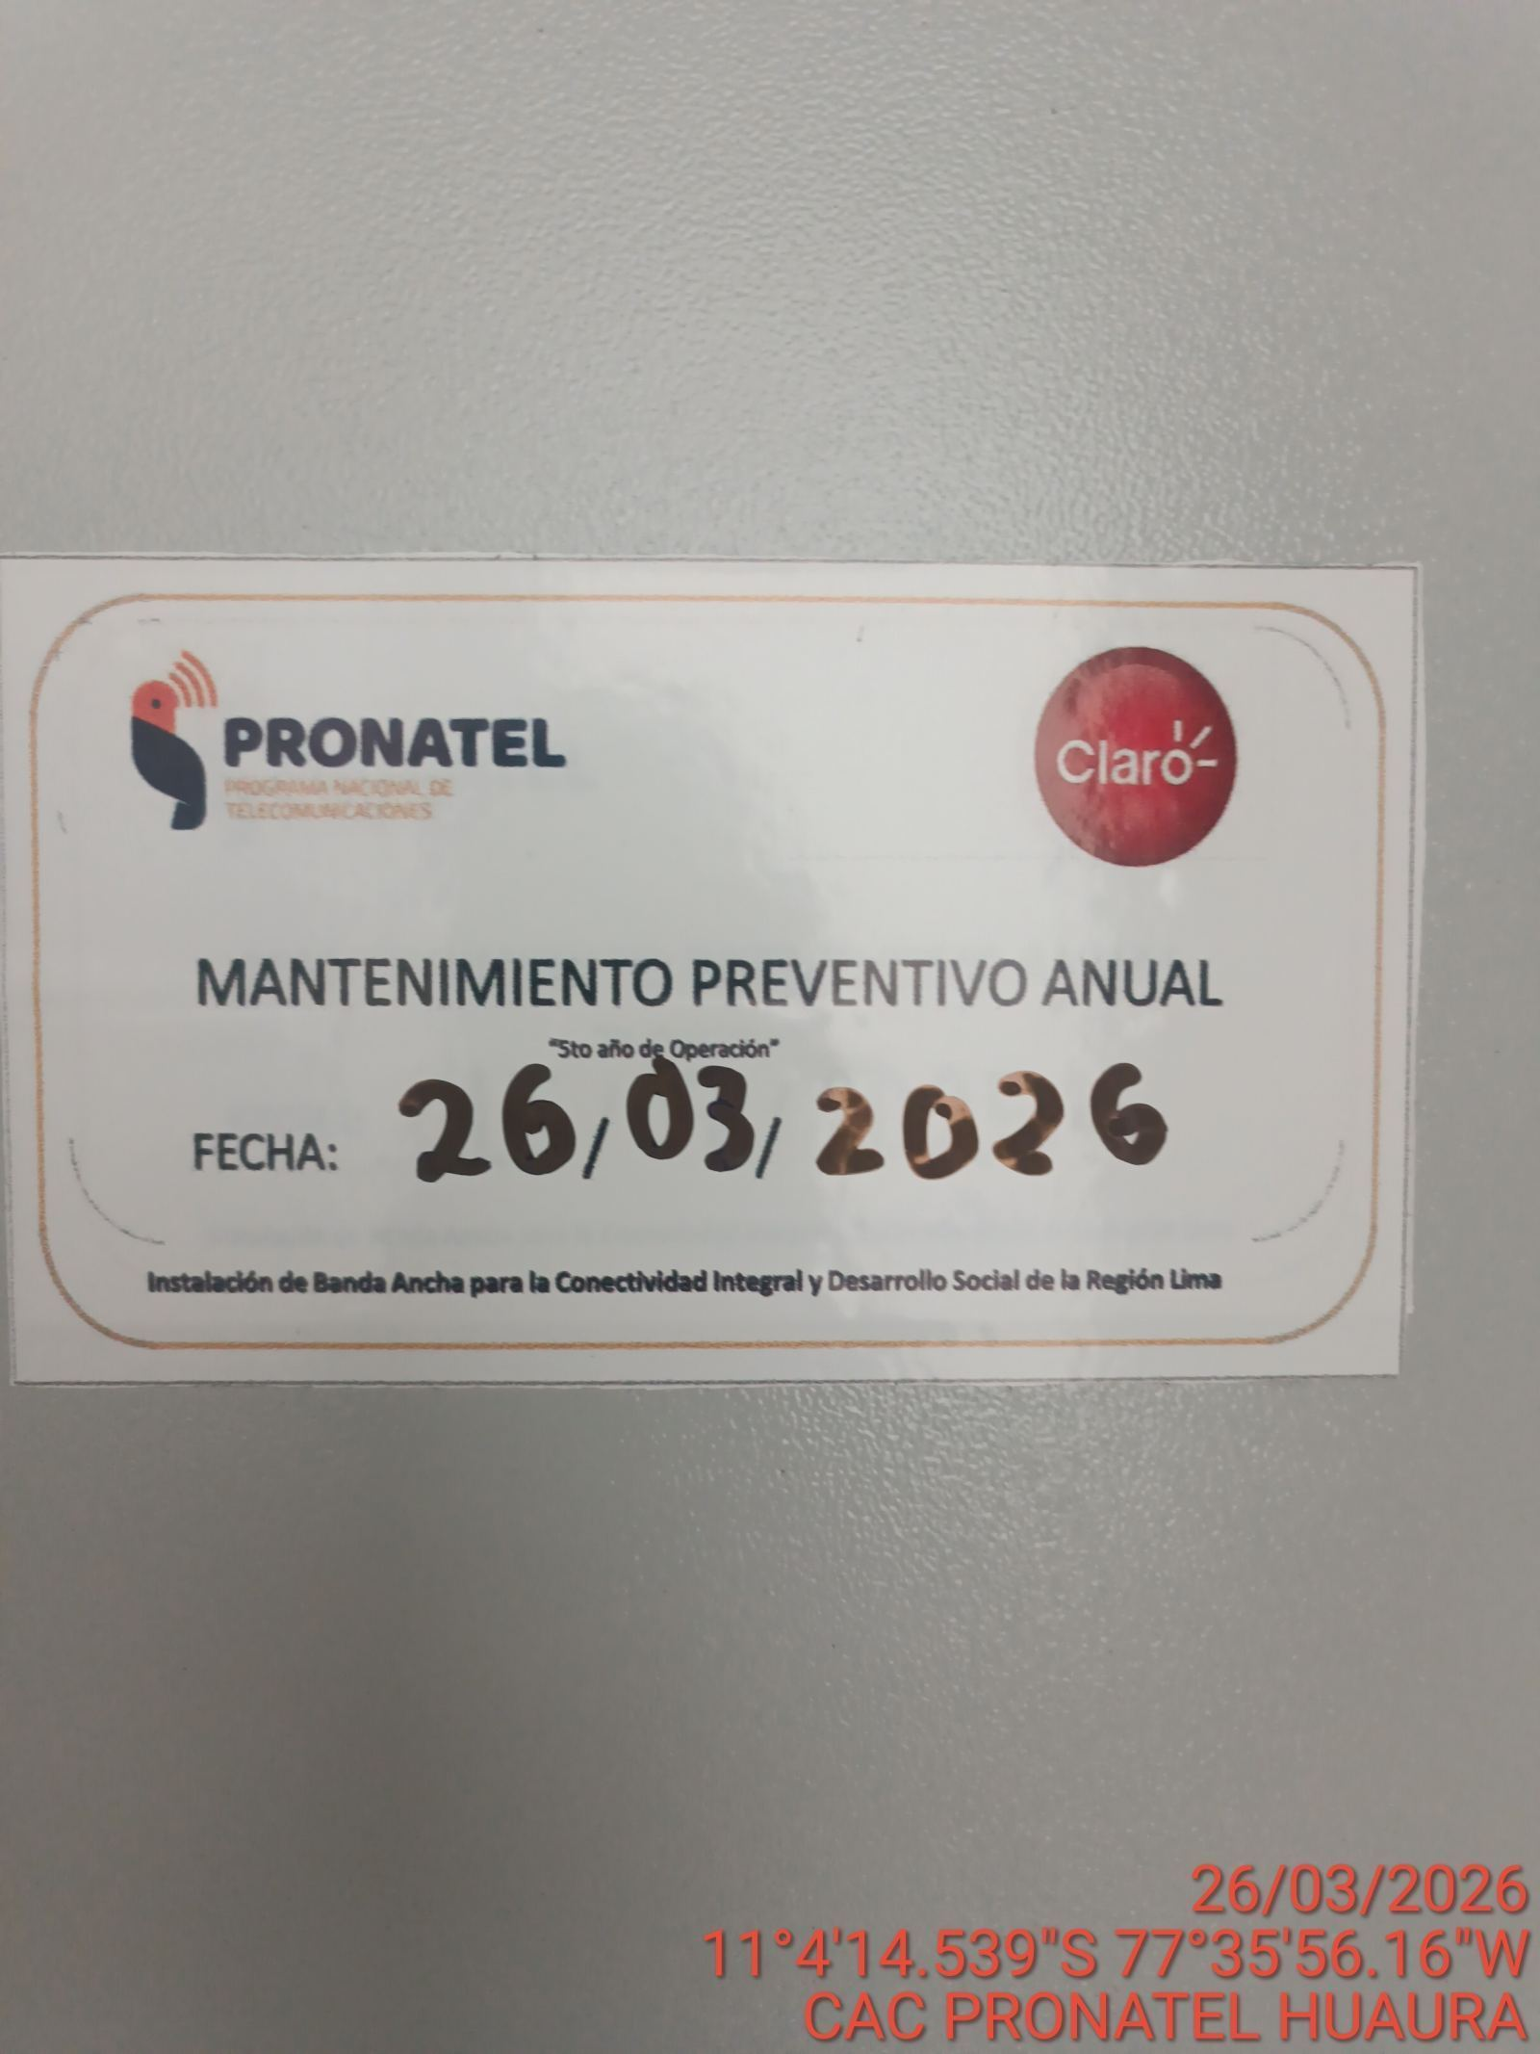 |  |  | 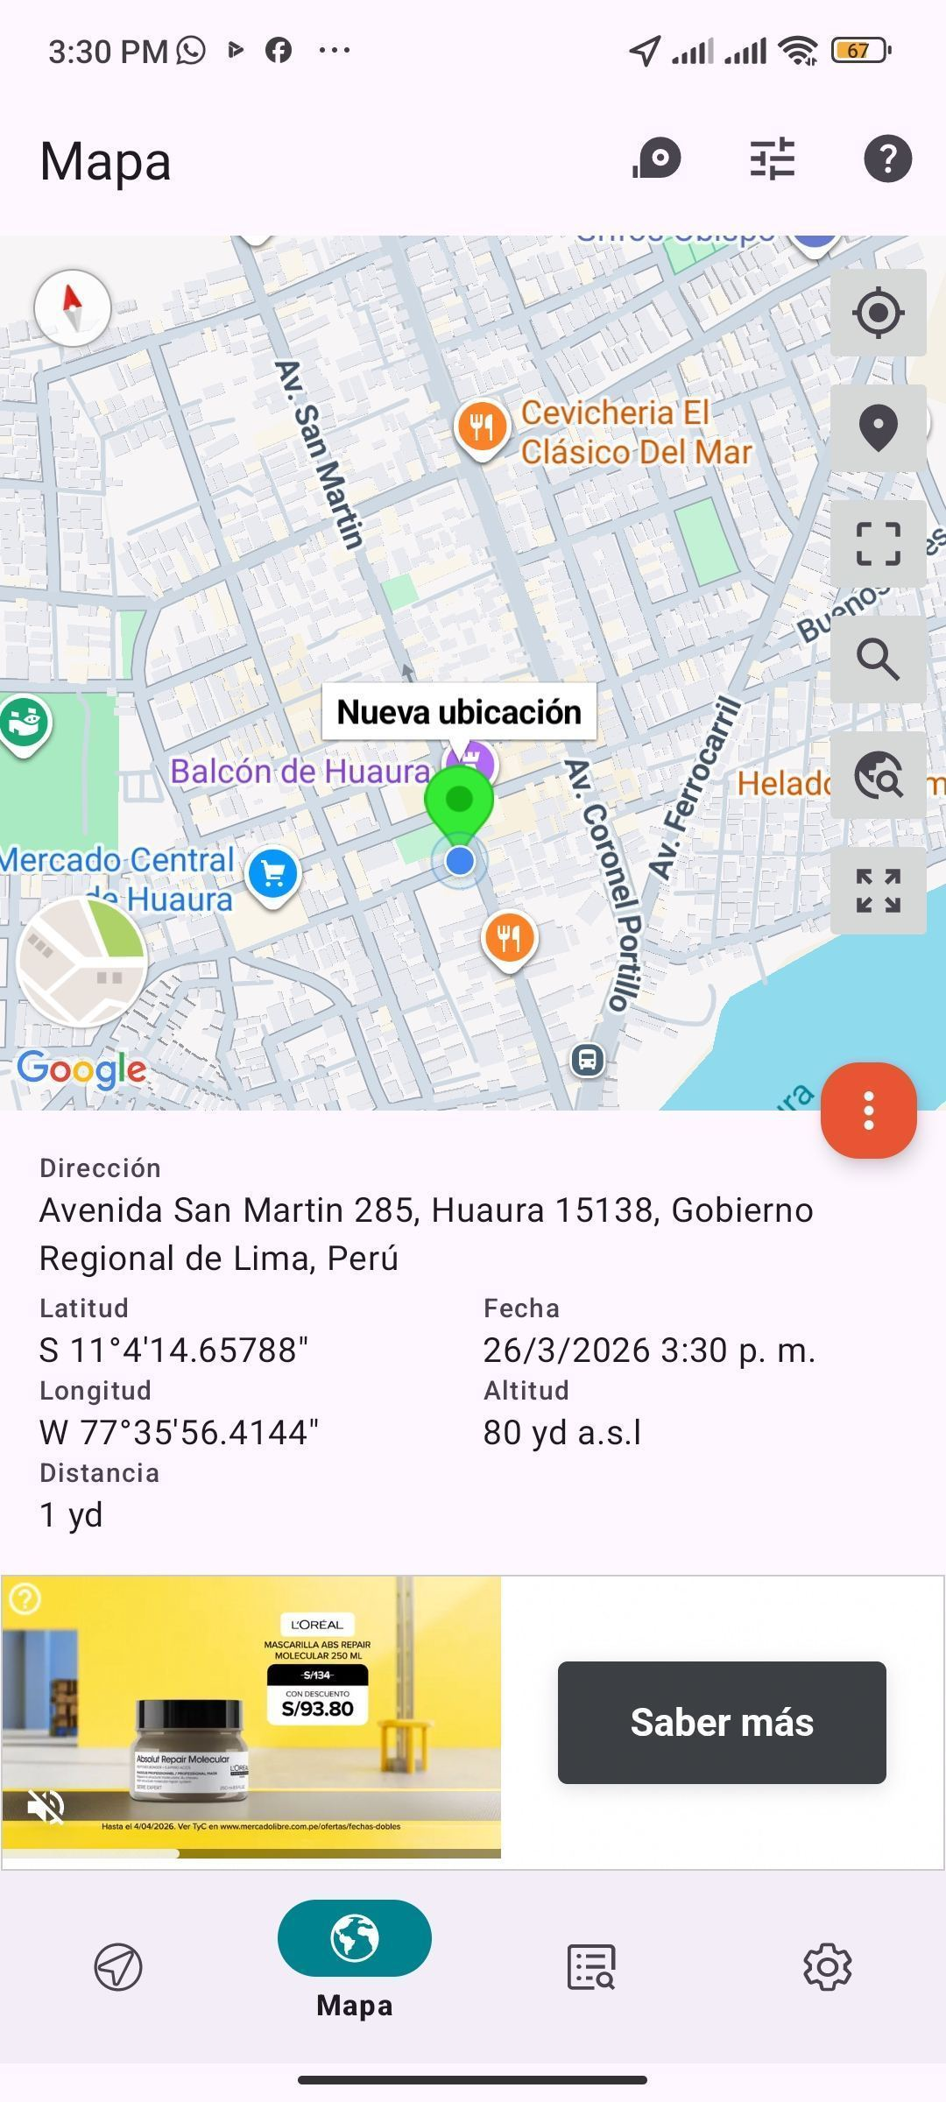

VERIFICACIÓN DE PARÁMETRO DE OPERACIÓN : VOLTAJE(V)
ANTES |  | DURANTE |  | DESPUES
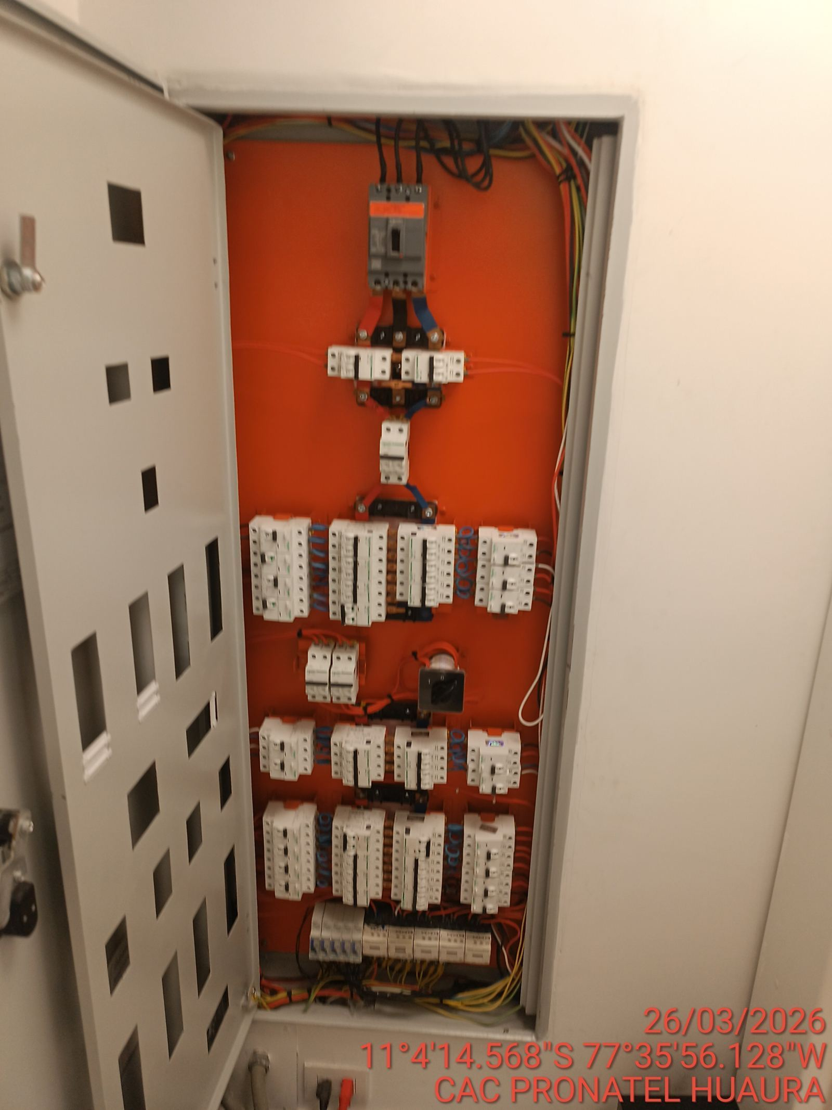 |  | 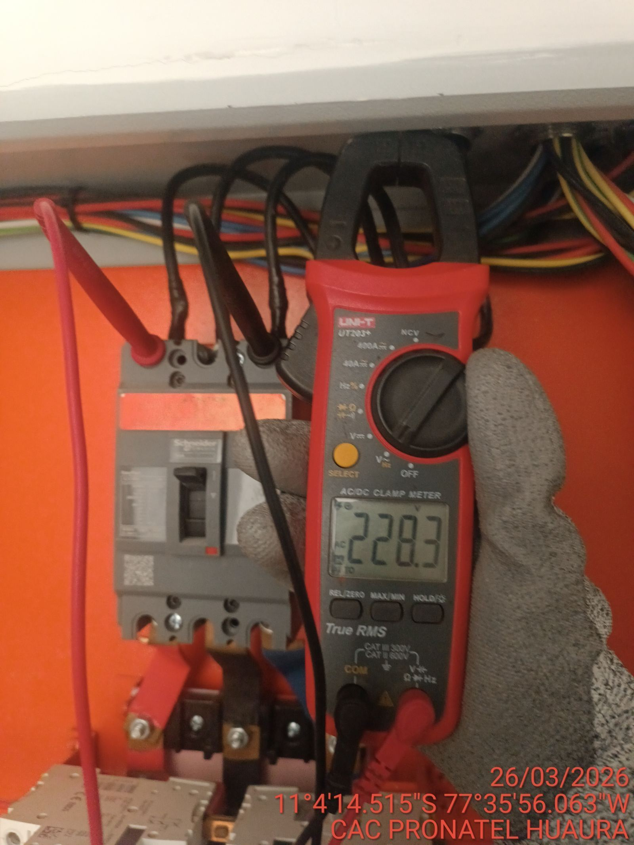 |  | 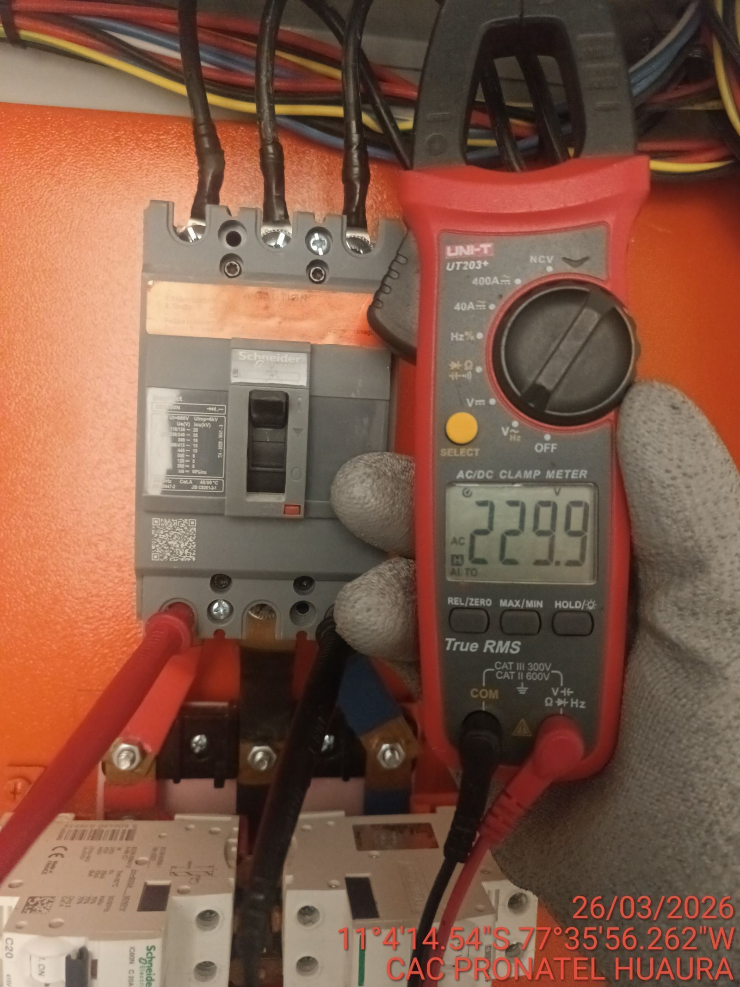

LIMPIEZA TÉCNICA DE COMPONENTES
ANTES |  | DURANTE |  | DESPUES
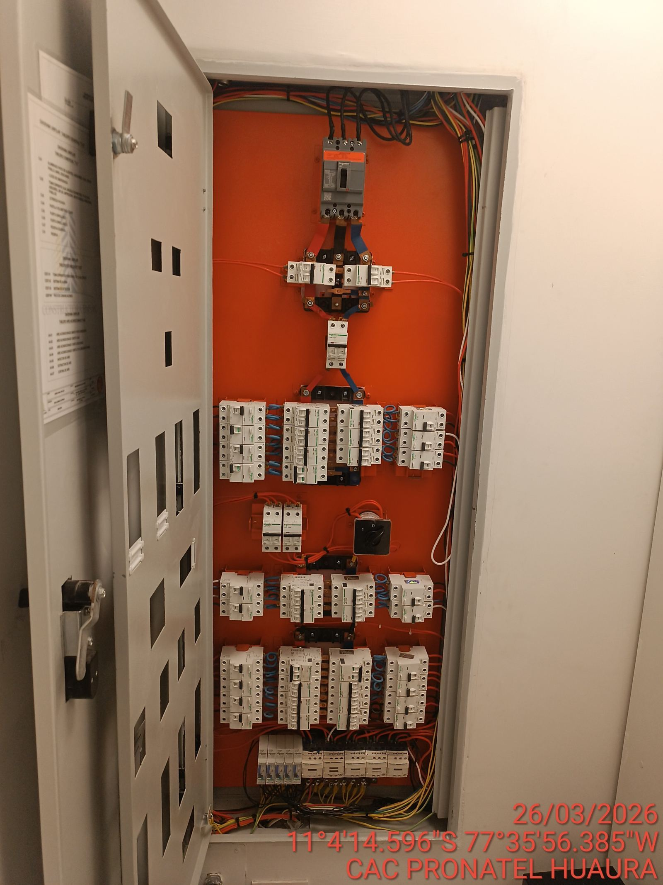 |  | 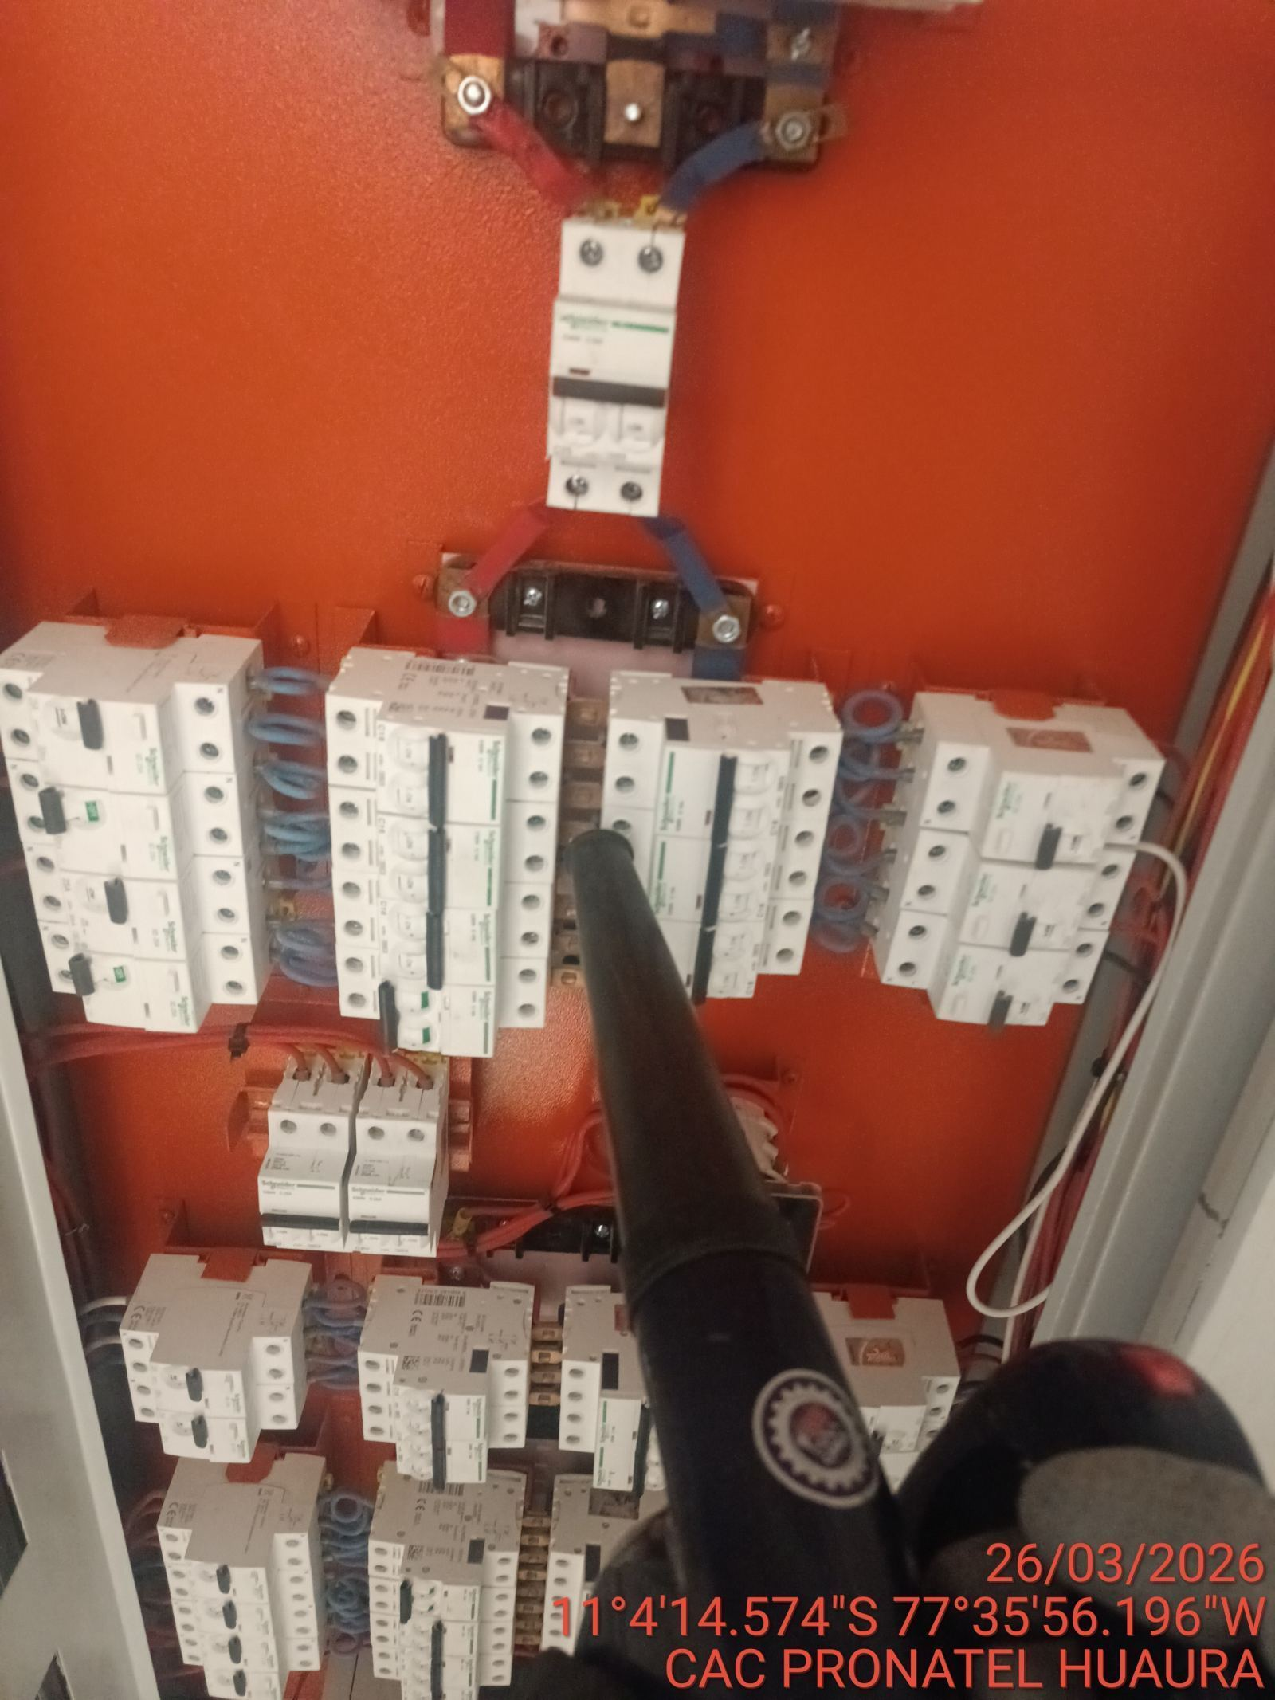 |  | 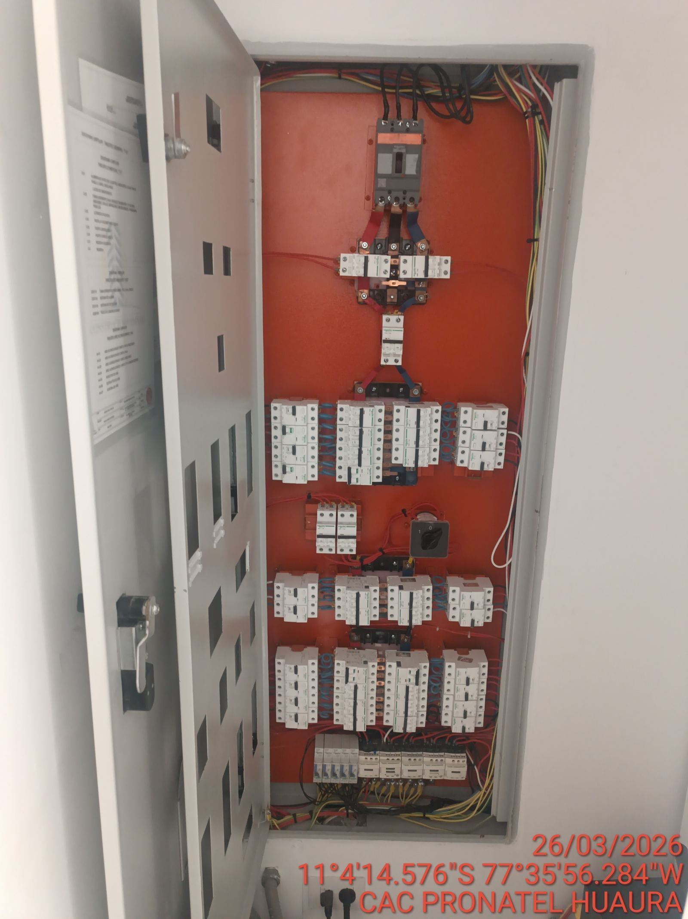

AJUSTE DE CONEXIONADO Y ACTUALIZACION DE SEÑALIZADO
ANTES |  | DURANTE |  | DESPUES
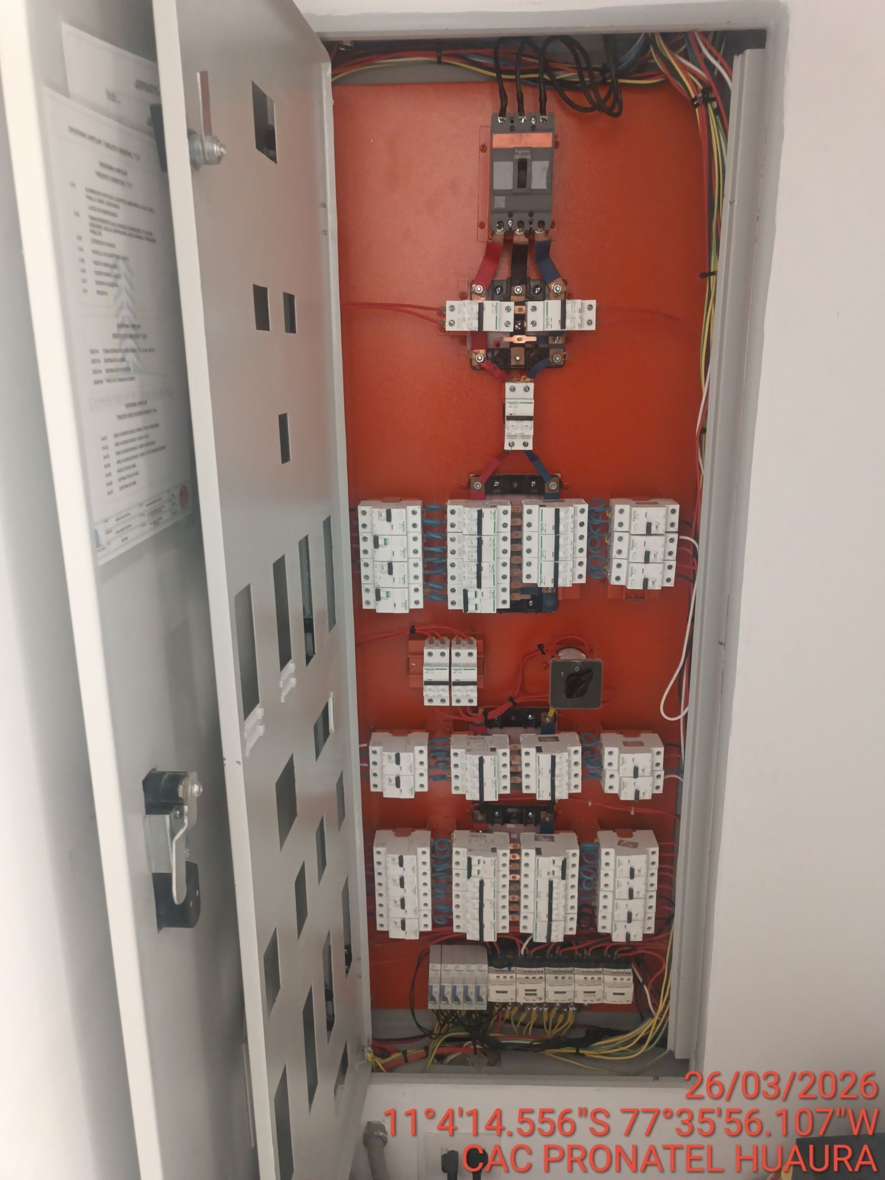 |  | 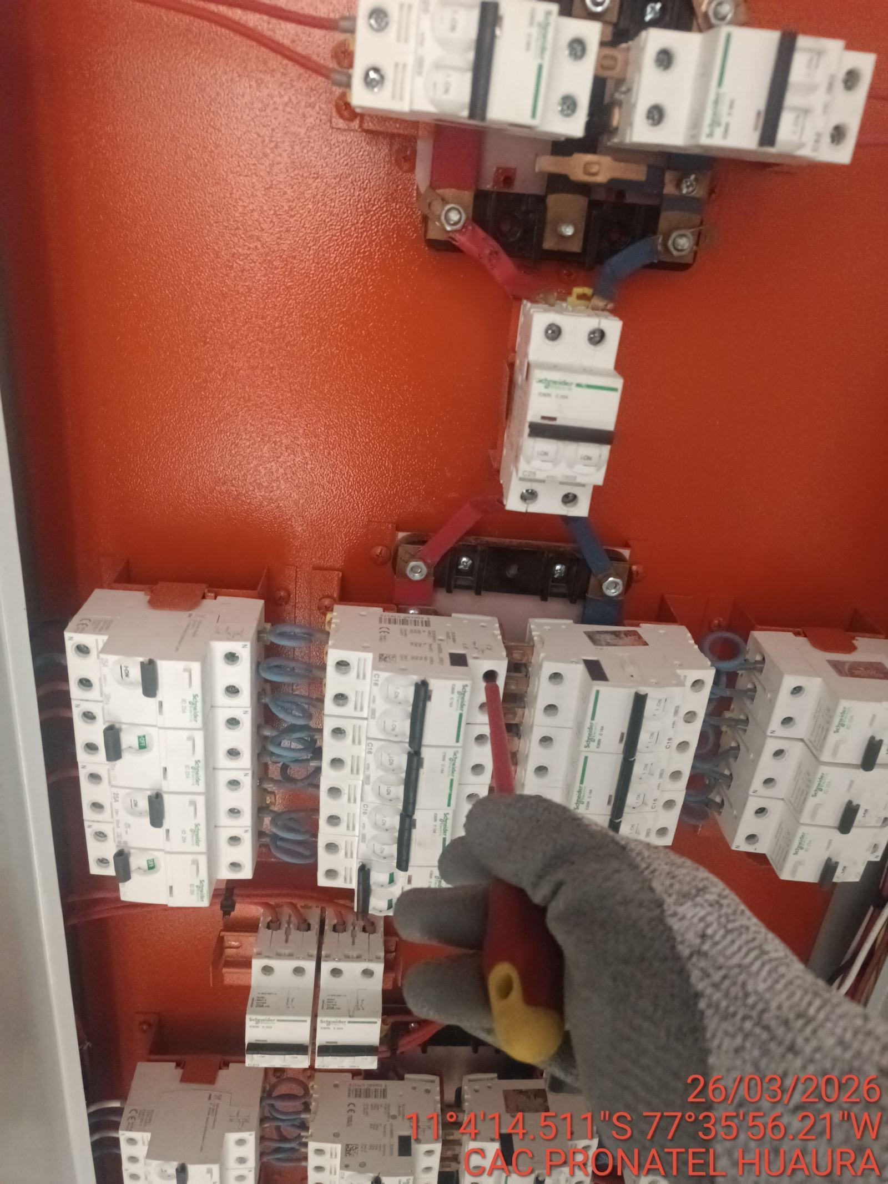 |  | 